关系图
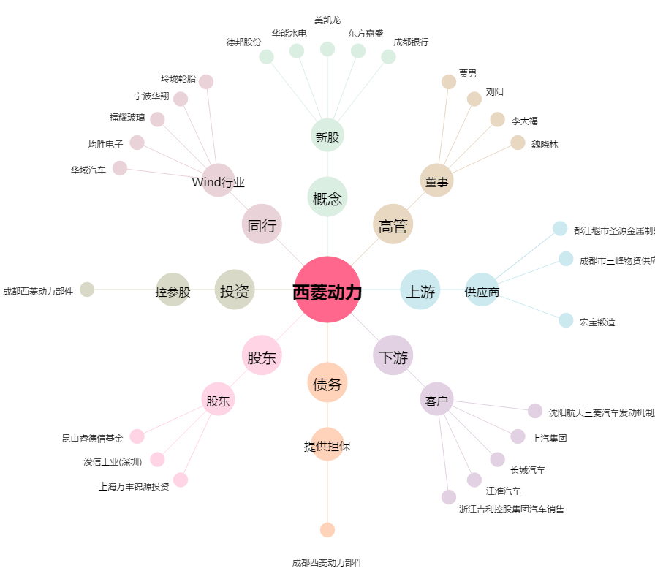
西菱动力[300733.SZ] - 关系概览图

